Sheet1
…ケーブル(LANケーブルなど)

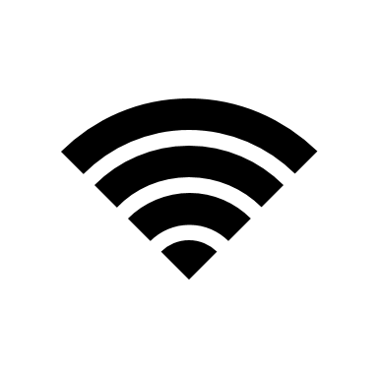

WAN
自宅

光センサー

